19鵜飼慶和
埼玉県環境アドバイザー活動紹介個票 |  |  |  |  |  |  |  | 検索用一覧に戻る

名前 |  | ふりがな |  | 年代 | 所在市町村
鵜飼 慶和 |  | うかい よしかず |  | 70代 | 三郷市

顔写真又はイラスト |  | 活動状況の写真（1～２枚）
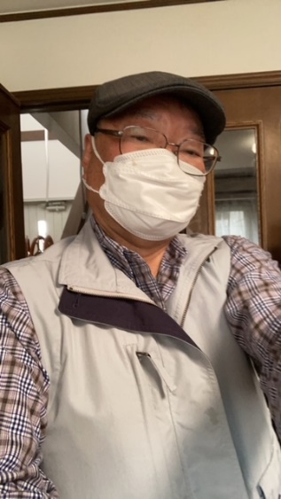 |  | 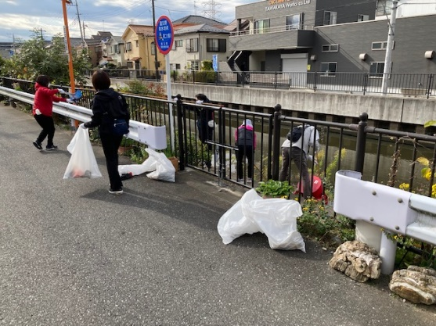 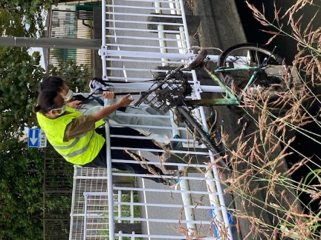

活動のPR |  | 川の清掃活動を通して地域交流を計ります

主な専門分野
（１） | 水質 |  | パックテストによる水質検査方法と汚濁物質の川に及ぼす影響説明
（２） | 川の再生活動 |  | 水質浄化方法などの提案

所有資格、経歴

所有資格 | 水道施設技術管理者、中間処理施設技術管理者、危険物取扱主任者、電気工事士、浄化槽管理士
経歴 | 浄水施設、下水処理施設の運転管理を40年以上経験
地域等での活動（複数記載可）
所属又は主催団体 |  |  | 団体や個人の活動紹介HP
三郷の川をきれいにする会 |  |  | 月1回の清掃活動、年1回の第二大場川清掃大作戦のサポート

環境学習指導可能エリア
全市町村対応可／地域限定 |  | ※ 地域限定の場合：市町村・地域名 |  |  |  | 具体的な場所がある場合
全市町村
講座スタイル（複数〇可） |  | 対象（複数〇可）
講義 | 体験活動 | 未就学児 | 小学生 | 中学生 | 高校生 | 一般（大人） | 事業者
 | ○ |  |  |  |  | ○

連絡先 |  |  |  | ※連絡先非公表の場合又は電話連絡を御希望の場合は、環境政策課 （０４８－８３０－３０１９）へお問い合わせください
MAIL | ukai1952@yahoo.co.jp
環境学習指導等の活動実績
全体 | 回数 | 環境学習への延べ参加人数
活動回数 | 2 | 82

主な活動実績の紹介 |  |  |  |  | ※１枚に収まる範囲で記載願います
年 月 | 活動内容（環境学習のテーマ） |  |  | 依頼団体 |  | 主な対象 | 参加人数
2024.10.5 | 三郷市環境フェスタ 三郷の川をきれいにする会 活動報告と川の浄化対策について展示説明 |  |  | 三郷市 |  | 一般 | 70
2025.2.22 | 三郷市河川指導者講習会 講師参加 三郷市の流れる川の話と浄化対策の提案 |  |  | 三郷市 |  | 一般 | 12

以下は選択用の記載ですので、修正等は行わないでください

参照リスト
該当の有無 | ○ | ○
 | - | ×

年代 | 20代
 | 30代
 | 40代
 | 50代
 | 60代
 | 70代
 | 80代
 | 90代

活動エリア | 全市町村
 | 地域限定

主な専門分野 | 自然への愛着
 | 生態系・生物多様性
 | 水質
 | 川の再生活動
 | 大気
 | 地質
 | 地球温暖化
 | 資源・エネルギー
 | 産業
 | 消費生活・衣食住
 | 公害・化学物質
 | ３Ｒ
 | SDGs

日付 | 1月
 | 2月
 | 3月
 | 4月
 | 5月
 | 6月
 | 7月
 | 8月
 | 9月
 | 10月
 | 11月
 | 12月

24大塚克也
埼玉県環境アドバイザー活動紹介個票 |  |  |  |  |  |  |  | 検索用一覧に戻る

名前 |  | ふりがな |  | 年代 | 所在市町村
大塚 克也 |  | おおつか かつや |  | 60代 | 越谷市

顔写真又はイラスト |  | 活動状況の写真（1～２枚）
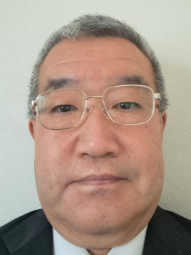 |  | 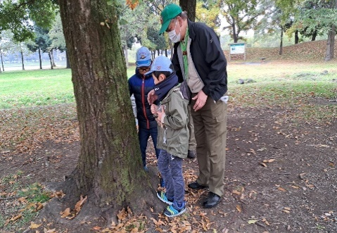 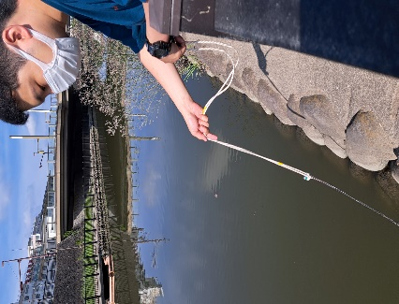

活動のPR |  | 越谷市内の河川を中心とした環境学習、ネイチャーゲームを活用した自然体験活動

主な専門分野
（１） | 水質 |  | 河川におけるｐＨ、ＣＯＤ、電気伝導率、透視度等の調査
（２） | 生態系・生物多様性 |  | 水生生物の生態系・生物多様性研究

所有資格、経歴

所有資格 | 令和元年度川の国埼玉検定上級合格、高等学校教諭 専修免許状（理科）、学芸員、測量士補、環境教育インストラクター、ネイチャ－ゲームリーダー、防災士
経歴 | 高等学校教員 科学部顧問として10年以上の指導経験、水辺のクリエーターズ 代表、越谷市生き物調査員、特定非営利活動法人 海辺つくり研究会 会員、美しい多摩川フォーラム 会員、こしがやネイチャーゲームの会 会員
地域等での活動（複数記載可）
所属又は主催団体 |  |  | 団体や個人の活動紹介HP
水辺のクリエーターズ こしがやネイチャーゲームの会 |  |  | Facebook 大塚克也

環境学習指導可能エリア
全市町村対応可／地域限定 |  | ※ 地域限定の場合：市町村・地域名 |  |  |  | 具体的な場所がある場合
全市町村 |  |  |  |  |  | 県民健康福祉村、大相模調節池、中川、元荒川、綾瀬川、新方川
講座スタイル（複数〇可） |  | 対象（複数〇可）
講義 | 体験活動 | 未就学児 | 小学生 | 中学生 | 高校生 | 一般（大人） | 事業者
 | ○ | ○ | ○ |  |  | ○

連絡先 |  |  |  | ※連絡先非公表の場合又は電話連絡を御希望の場合は、環境政策課 （０４８－８３０－３０１９）へお問い合わせください
MAIL | katsuya.cx_5@tbz.t-com.ne.jp
環境学習指導等の活動実績
全体 | 回数 | 環境学習への延べ参加人数
活動回数 | 4 | 51

主な活動実績の紹介 |  |  |  |  | ※１枚に収まる範囲で記載願います
年 月 | 活動内容（環境学習のテーマ） |  |  | 依頼団体 |  | 主な対象 | 参加人数
令和５年 １１月 | ネイチャーゲーム&自然観察会 |  |  | こしがやネイチャーゲームの会 |  | 大人、小学生 | 16人
令和５年 ８月 | 東京湾環境一斉調査会（越谷河川班） |  |  | 水辺のクリエーターズ |  | 大人 | 4人
令和５年 ６月 | ネイチャーゲーム&自然観察会 |  |  | こしがやネイチャーゲームの会 |  | 大人、小学生 | 24人
令和２年 １４月 | 大相模調節池水質調査会 |  |  | 水辺のクリエーターズ |  | 大人 | ７人

以下は選択用の記載ですので、修正等は行わないでください

参照リスト
該当の有無 | ○ | ○
 | - | ×

年代 | 20代
 | 30代
 | 40代
 | 50代
 | 60代
 | 70代
 | 80代
 | 90代

活動エリア | 全市町村
 | 地域限定

主な専門分野 | 自然への愛着
 | 生態系・生物多様性
 | 水質
 | 川の再生活動
 | 大気
 | 地質
 | 地球温暖化
 | 資源・エネルギー
 | 産業
 | 消費生活・衣食住
 | 公害・化学物質
 | ３Ｒ
 | SDGs

日付 | 1月
 | 2月
 | 3月
 | 4月
 | 5月
 | 6月
 | 7月
 | 8月
 | 9月
 | 10月
 | 11月
 | 12月

36川島秀男
埼玉県環境アドバイザー活動紹介個票 |  |  |  |  |  |  |  | 検索用一覧に戻る

名前 |  | ふりがな |  | 年代 | 所在市町村
川島 秀男 |  | かわしまひでお |  | 80代 | 鴻巣市

鴻巣市立赤見台第一小学校5年生
元荒川の水質調査と生きもの観察2019.6.25
顔写真又はイラスト |  | 活動状況の写真（1～２枚）
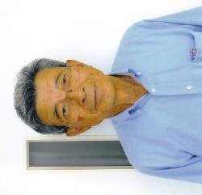 |  | 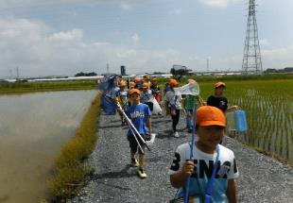 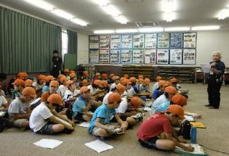

主な専門分野
（１） | 水質 |  | 元荒川の水質を調査し、汚染の原因や改善の方法などを解説
（２） | 川の再生活動 |  | 荒川の自然再生を目的として昆虫観察や植物調査などを指導

所有資格、経歴

所有資格 | 浄化槽設備士
経歴 | 元川の国アドバイザー、地球温暖化防止活動推進員、鴻巣市環境審議会委員
地域等での活動（複数記載可）
所属又は主催団体 |  |  | 団体や個人の活動紹介HP
鴻巣の環境を考える会 NPO法人鴻巣こうのとりを育む会

環境学習指導可能エリア
全市町村対応可／地域限定 |  | ※ 地域限定の場合：市町村・地域名 |  |  |  | 具体的な場所がある場合
地域限定 |  | 鴻巣市、桶川市、北本市、川島町、上尾市など |  |  |  | 元荒川、荒川
講座スタイル（複数〇可） |  | 対象（複数〇可）
講義 | 体験活動 | 未就学児 | 小学生 | 中学生 | 高校生 | 一般（大人） | 事業者
○ | ○ | - | ○ | ○ | ○ | ○ | ○

連絡先 |  |  |  | ※連絡先非公表の場合又は電話連絡を御希望の場合は、環境政策課 （０４８－８３０－３０１９）へお問い合わせください
MAIL | h-kawasi@nifty.com
環境学習指導等の活動実績
全体 | 回数 | 環境学習への延べ参加人数
活動回数 | 5 | 120

主な活動実績の紹介 |  |  |  |  | ※１枚に収まる範囲で記載願います
年 月 | 活動内容（環境学習のテーマ） |  |  | 依頼団体 |  | 主な対象 | 参加人数
2023年 6月4日 | 全国一斉水質調査 |  |  | 荒川流域ネットワーク |  | 一般 | 20
2023年 7月10日 | 佐渡トキ交流会 |  |  | 放送大学環境研究会 |  | 一般 | 30
2023年 9月17日 | コウノトリ野生復帰調査 鴻巣市コウノトリ野生復帰センタ |  |  | 鴻巣市 |  | 一般 | 30
2023年 11月11日 | コウノトリの野生復帰 |  |  | 生き物いろいろ |  | 一般 | 40
2023年 12月2日 | 関東地方のコウノトリ |  |  | SDGsエコフォーラム |  | 一般 | 50

以下は選択用の記載ですので、修正等は行わないでください

参照リスト
該当の有無 | ○ | ○
 | - | ×

年代 | 20代
 | 30代
 | 40代
 | 50代
 | 60代
 | 70代
 | 80代
 | 90代

活動エリア | 全市町村
 | 地域限定

主な専門分野 | 自然への愛着
 | 生態系・生物多様性
 | 水質
 | 川の再生活動
 | 大気
 | 地質
 | 地球温暖化
 | 資源・エネルギー
 | 産業
 | 消費生活・衣食住
 | 公害・化学物質
 | ３Ｒ
 | SDGs

日付 | 1月
 | 2月
 | 3月
 | 4月
 | 5月
 | 6月
 | 7月
 | 8月
 | 9月
 | 10月
 | 11月
 | 12月

45小坂久仁子
埼玉県環境アドバイザー活動紹介個票 |  |  |  |  |  |  |  | 検索用一覧に戻る

名前 |  | ふりがな |  | 年代 | 所在市町村
小坂 久仁子 |  | こさか くにこ |  | 60代 | 上尾市

顔写真又はイラスト |  | 活動状況の写真（1～２枚）
 |  | 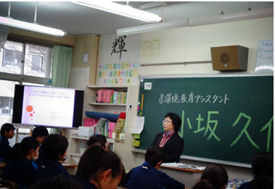 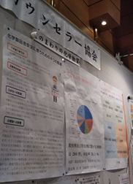

活動のPR

主な専門分野
（１） | 水質 |  | 水質分析、水質保全
（２） | 公害・化学物質 |  | 公害概論・化学物質管理他

所有資格、経歴

所有資格 | 技術士（総監・環境）。環境計量士。第1種放射線取扱主任者。公害防止管理者（水質・ダイオキシン類）。環境カウンセラー(事業者部門）。
経歴 | 環境コンサルタント会社勤務、環境省精度管理検討会委員、元埼玉県及び川口市の環境審議会委員、その他埼玉県化学物質円卓会議委員等を務めた経験あり。
地域等での活動（複数記載可）
所属又は主催団体 |  |  | 団体や個人の活動紹介HP
NPO法人際玉環境カウンセラー協会会員、認定特定非営利活動法人環境ネットワーク埼玉賛助会員、(公社）日本技術士会会員、公益社団法人日本アイソトープ協会会員 |  |  | https://edu.env.go.jp/counsel/counselor/1996111015?c_add=%E5%9F%BC%E7%8E%89%E7%9C%8C&order=old http://www.saieca.com/

環境学習指導可能エリア
全市町村対応可／地域限定 |  | ※ 地域限定の場合：市町村・地域名 |  |  |  | 具体的な場所がある場合
全市町村 |  |  |  |  |  | 屋内会議室等
講座スタイル（複数〇可） |  | 対象（複数〇可）
講義 | 体験活動 | 未就学児 | 小学生 | 中学生 | 高校生 | 一般（大人） | 事業者
○ | ○ | - | - | ○ | ○ | ○ | ○

連絡先 |  |  |  | ※連絡先非公表の場合又は電話連絡を御希望の場合は、環境政策課 （０４８－８３０－３０１９）へお問い合わせください
MAIL | kosaka@tc.kyuei.co.jp
環境学習指導等の活動実績
全体 | 回数 | 環境学習への延べ参加人数
活動回数 | 1 | 20

主な活動実績の紹介 |  |  |  |  | ※１枚に収まる範囲で記載願います
年 月 | 活動内容（環境学習のテーマ） |  |  | 依頼団体 |  | 主な対象 | 参加人数
令和6年11月 | 公共用水域水質環境基準等の告示の一部改正案に対するパブコメに不足事項をコメント |  |  | ー |  | 計量証明事業他 | 30
令和6年7月 | 人財育成の一環としてプロボノ、環境カウンセラー制度等に関する情報提供 |  |  | ー |  | 環境調査及び分析関係者他 | 200
令和6年1月 | PFASに関する計量法の取り扱いについてコメント |  |  | ー |  | 行政担当者 | 1
令和6年1月 | 廃棄物最終処分場のダイオキシン分析関係法令整理とコメント |  |  | 環境コンサルタント |  | 調査担当者 | 1
令和5年12月 | 化学物質リスクアセスメント指導 |  |  | 建設事業者 |  | 現場責任者 | 5
令和5年10月 | 流れ分析JIS原案作成委員会委員 |  |  | （一社）日本環境測定分析協会 |  | 計量証明事業者 | -
令和4年 12月 | 令和４年度環境モニタリング技術研修（水質コース）代替措置講師 |  |  | 環境省水・大気環境局 水環境課 |  | 自治体職員 | 20
令和3年 12月 | 小笠原諸島の海底火山噴火の影響とみられる軽石の有害性に関する助言 |  |  | 官庁 |  | 担当者 | 1
令和3年 10月 | 講演「外部精度管理調査から学ぶ事」 |  |  | （一社）日本環境測定分析協会 |  | 分析事業者 | WEB
令和2年 2月 | エコアクション21審査員研修講師を務めた。「化学物質の取り扱いを審査する際の留意点について」 |  |  | 東京都中小企業団体中央会 |  | エコアクション21審査員 | 25
令和元年 12月 | 社内のEMS、QMS、安全管理等CSRに関する教育訓練を行った。 |  |  | 所属部署 |  | 社員 | 10
令和元年 10月 | 海洋プラスチックとマイクロプラスチックに関する講演準備を行った。 |  |  | 埼玉県南部環境事務研究会共同研究会 |  | 自治体職員 | 20
令和元年 5月 | 熊谷市エコライフフェアに出展し、化学物質のリスクについて来場者に説明した。 |  |  | 熊谷市環境部 |  | 市民 | 多数
令和元年 2月 | 環境について学ぶ会で、上尾市の環境と私達にできることを話し、生徒にグループ討議とその内容発表をしてもらった。 |  |  | 上尾市立太平中学校 |  | 中学1年4組 | 30

以下は選択用の記載ですので、修正等は行わないでください

参照リスト
該当の有無 | ○ | ○
 | - | ×

年代 | 20代
 | 30代
 | 40代
 | 50代
 | 60代
 | 70代
 | 80代
 | 90代

活動エリア | 全市町村
 | 地域限定

主な専門分野 | 自然への愛着
 | 生態系・生物多様性
 | 水質
 | 川の再生活動
 | 大気
 | 地質
 | 地球温暖化
 | 資源・エネルギー
 | 産業
 | 消費生活・衣食住
 | 公害・化学物質
 | ３Ｒ
 | SDGs

日付 | 1月
 | 2月
 | 3月
 | 4月
 | 5月
 | 6月
 | 7月
 | 8月
 | 9月
 | 10月
 | 11月
 | 12月

88長谷川孝雄
埼玉県環境アドバイザー活動紹介個票 |  |  |  |  |  |  |  | 検索用一覧に戻る

名前 |  | ふりがな |  | 年代 | 所在市町村
長谷川 孝雄 |  | はせがわ たかお |  | 70代 | 戸田市

顔写真又はイラスト |  | 活動状況の写真（1～２枚）
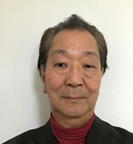 |  | 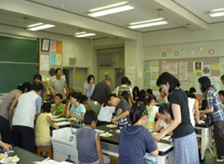 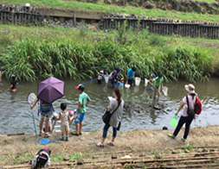

主な専門分野
（１） | 水質 |  | 簡易な水質測定(濁度、色度、透視度、pH、COD等)と原因調査
（２） | 川の再生活動 |  | 水質改善と水辺の生きもの調査

所有資格、経歴

所有資格 | 公害防止管理者水質1種、技術士(上下水道部門)
経歴 | 水処理機器の研究開発、川の国アドバイザー、元戸田市下水道ビジョン検討委員会委員、戸田市上下水道経営審議会委員
地域等での活動（複数記載可）
所属又は主催団体 |  |  | 団体や個人の活動紹介HP
戸田の川を考える会、埼玉県河川環境団体連絡協議会、蕨子ども科学教室 |  |  | ・子ども科学教室の開催 ・河川水質調査の実施 ・水辺の生きもの調査

環境学習指導可能エリア
全市町村対応可／地域限定 |  | ※ 地域限定の場合：市町村・地域名 |  |  |  | 具体的な場所がある場合
全市町村
講座スタイル（複数〇可） |  | 対象（複数〇可）
講義 | 体験活動 | 未就学児 | 小学生 | 中学生 | 高校生 | 一般（大人） | 事業者
○ | ○ |  | ○ | ○

連絡先 |  |  |  | ※連絡先非公表の場合又は電話連絡を御希望の場合は、環境政策課 （０４８－８３０－３０１９）へお問い合わせください
MAIL | hasegawa1950jp@yahoo.co.jp
環境学習指導等の活動実績
全体 | 回数 | 環境学習への延べ参加人数
活動回数 | ７回 | ４２５人

主な活動実績の紹介 |  |  |  |  | ※１枚に収まる範囲で記載願います
年 月 | 活動内容（環境学習のテーマ） |  |  | 依頼団体 |  | 主な対象 | 参加人数
平成元年６月 | 現地で笹目川の水質調査を行うとともに、周辺のゴミを集めて環境意識の向上を図る |  |  | イオンチアーズクラブ |  | 小学生 | １０名
平成元年７月 | 下水排水路を実地調査し、排水路で採水した水の処理実験と水質調査を行った |  |  | 戸田市立北中学校 |  | 中学生 | ３０名
平成元年７月 | 荒川、見沼代用水、戸田ボートコースの歴史とあゆみを現地調査と講義で説明 |  |  | 戸田市立北中学校 |  | 中学生 | ３０名
平成元年７月 | pH指示薬を「化学インク」として用いたぬり絵。酸性やアルカリ性を色で把握することを学ぶ |  |  | 戸田市の地区サマースクール戸田市「人材の森」経由 |  | 小学生 | ４０名
平成元年８月 | ストローを用いて正多面体を作り、シャボン液で幕を張り表面張力の理解を助ける |  |  | 戸田市の地区サマースクール戸田市「人材の森」経由 |  | 小学生 | ４０名
...

102本田博也
埼玉県環境アドバイザー活動紹介個票

名前 |  | ふりがな |  | 年代 | 所在市町村
本田 博也 |  | ほんだ ひろや |  | 30代 | 三芳町

顔写真又はイラスト |  | 活動状況の写真（1～２枚）
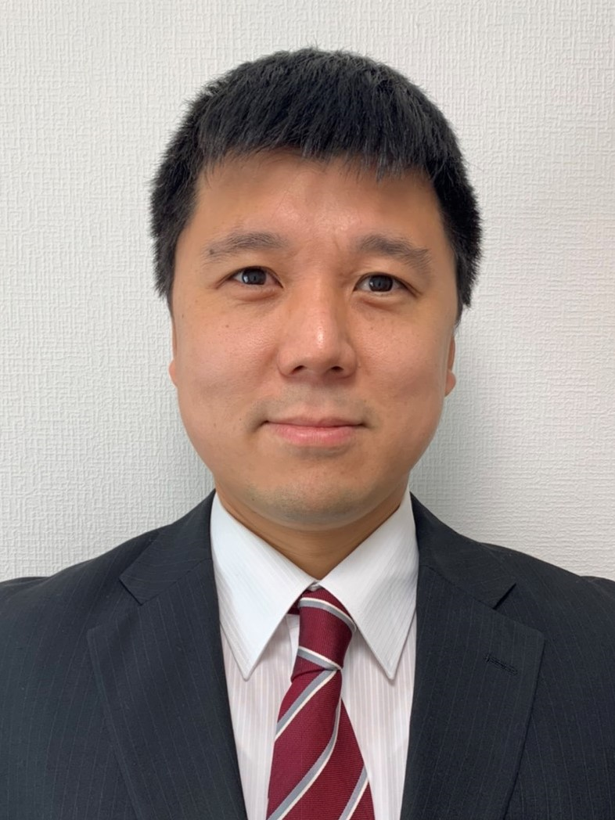 |  | 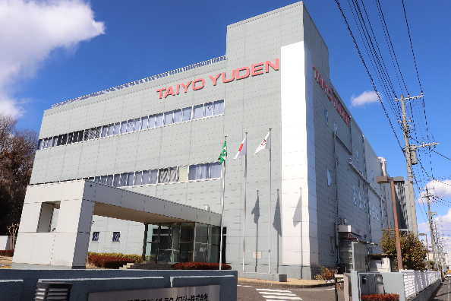

活動のPR |  | 皆さんが普段飲まれている水の大切さを啓発する活動を行っております。

主な専門分野
（１） | 水質 |  | 水質や水の大切さ等について、イラストやクイズを交えながら解説
（２） | 公害・化学物質 |  | 公害や化学物質について、イラストやクイズを交えながら解説

所有資格、経歴

所有資格 | ISO14001環境審査員補、公害防止管理者(水質第1種、大気第4種)、危険物甲種取扱者 他
...

